アラートの仕様
特売品の出現時
ALERTと表示され特売品が出現する（３秒）

DENGER

ここにアナウンスの文字を流すOOOOOO

カウントダウン
ゲーム開始時に３、２、１、GOでゲーム開始する

３

中心に数字表示

ゲーム開始時の仕様
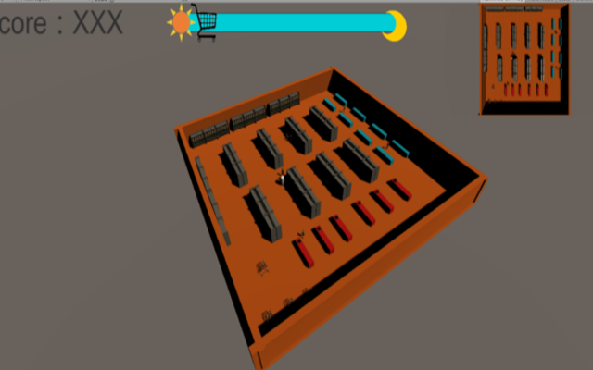
ゲーム開始時にマップ全体を見れるようにする
BGM再生
画面はゆっくりステージを回す感じで見る
半回転したらゲーム本編に移動

参考としてスプラトゥーンのゲーム開始時のカメラアングル

STAGE１ OOOマーケット

